הקדמה
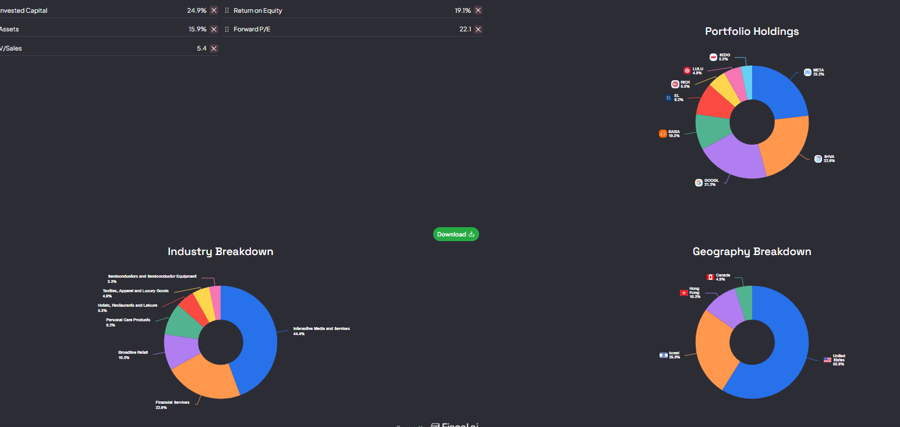
טבלת סיכום שיטות הערכת שווי (פורמט מוכן להדבקה)
שיטה / Method | Calculation Method (One Sentence) | Suitability (Meaning, Purpose, and When) in One Sentence | התאמה (משמעות, מטרה ומתי) במשפט אחד | שיטת החישוב (במשפט אחד)
Cash Flow (C. Stewart) | Using a DCF-like formula that simplifies the terminal value calculation based on a perpetual growth forecast for Free Cash Flow. | Purpose: To value high-quality growth companies through a model that simplifies the DCF by utilizing a perpetual growth forecast for FCF. | מטרה: הערכת חברות צמיחה איכותיות באמצעות מודל שמפשט את ה-DCF על ידי שימוש בחיזוי צמיחה נצחית של תזרים המזומנים. | שימוש בנוסחה דמוית DCF שמפשטת את חישוב הערך הטרמינלי על בסיס שיעור הצמיחה הנצחית של תזרים המזומנים החופשי. | Purpose: To determine the company's intrinsic value by quantifying the present worth of its future cash flows, making it ideal for stable, predictable companies with a solid FCF history. | Suitability (Meaning, Purpose, and When) in One Sentence
DCF | Sum of projected Free Cash Flows (FCF) for 5-10 years, plus a terminal value, all discounted to present value using the Weighted Average Cost of Capital (WACC). | Purpose: To determine the company's intrinsic value by quantifying the present worth of its future cash flows, making it ideal for stable, predictable companies with a solid FCF history. | מטרה: קביעת הערך הפנימי של החברה על ידי כימות שווי המזומנים העתידיים, ומתאים לחברות יציבות וצפויות בעלות היסטוריית FCF חזקה. | סכום זרמי המזומן החופשי החזוי (FCF) ל-5-10 שנים, בתוספת ערך טרמינלי, כשהכול מנוכה לשווי נוכחי באמצעות עלות ההון (WACC). | Sum of projected Free Cash Flows (FCF) for 5-10 years, plus a terminal value, all discounted to present value using the Weighted Average Cost of Capital (WACC). | Calculation Method (One Sentence)
Reverse DCF | Using the current share price as the "DCF value" to back-calculate the implied growth rate required to justify that value. | Purpose: To test the logic of the price by revealing the implied growth expectations, making it suitable for expensive growth companies to verify that market demands are not excessive. | מטרה: לבדוק את ההיגיון שבמחיר על ידי גילוי ציפיות הצמיחה המובלעות בו, ומתאים לחברות צמיחה יקרות כדי לוודא שדרישות השוק אינן מוגזמות. | שימוש במחיר המניה הנוכחי כ"שווי DCF", כדי לחשב לאחור את שיעור הצמיחה המובלע הנדרש כדי להצדיק שווי זה.
Sticker Price (Phil Town) | Discounting projected future Earnings Per Share (EPS) at a predetermined rate (e.g., 15%) multiplied by a 50% Margin of Safety. | Purpose: To set a "bargain price" for purchase based on projected earnings growth, serving as a simple, cautious tool best suited for beginner investors focusing on high-quality companies. | מטרה: קביעת "מחיר מציאה" לרכישה על בסיס צמיחת הרווחים החזויה, והוא כלי פשוט וזהיר המומלץ למשקיעים מתחילים המעדיפים חברות איכותיות. | ניכוי (Discounting) של רווח עתידי חזוי למניה (EPS) בשיעור קבוע מראש (כגון 15%) כפול מקדם ביטחון של 50%.
DDM | Dividing the expected next year's dividend by the difference between the cost of equity and the stable, perpetual dividend growth rate. | Purpose: To value the stock by calculating the present worth of only the future dividends, making it suitable for mature, income-generating companies with a stable distribution policy. | מטרה: הערכת שווי המניה על ידי חישוב הערך הנוכחי של הדיווידנדים העתידיים בלבד, ומתאים לחברות בוגרות ומניבות בעלות מדיניות חלוקה יציבה. | חלוקת הדיווידנד הצפוי לשנה הבאה בהפרש שבין עלות ההון העצמי לבין שיעור הצמיחה הקבוע של הדיווידנדים.
Owner Earnings | Net Income plus Depreciation and Amortization (D&A), minus essential maintenance capital expenditures (Maintenance CapEx). | Purpose: To determine the true net cash available to the owners after maintenance costs, making it ideal for assessing the quality of cash flow and value creation ability of simple businesses. | מטרה: קביעת הכסף הנקי האמיתי שזמין לבעלים לאחר עלויות תחזוקה, והוא אידיאלי לבחינת איכות המזומנים וכושר יצירת הערך של עסקים פשוטים. | רווח נקי בתוספת פחת והפחתות (D&A), ובניכוי הוצאות הוניות נדרשות לתחזוקה (Maintenance CapEx).
Piotroski Score | Awarding one point (1) for meeting each of nine rigid financial criteria, yielding a total score from 0 to 9. | Purpose: To screen and validate a company's financial strength based on 9 rigid balance sheet and income metrics, making it highly suitable for small-cap value stocks. | מטרה: סינון ואימות החוסן הפיננסי של חברה על בסיס 9 מדדי מאזן ורווח, ומתאים במיוחד למניות ערך קטנות לפני הערכת שווי מעמיקה. | הענקת נקודה אחת (1) עבור עמידה בכל אחד מ-9 קריטריונים פיננסיים קשיחים, לקבלת ציון כולל מ-0 עד 9.

--- | --- |  | --- | ---
מכפיל רווח (P/E) | Calculation: Dividing the current share price by the Earnings Per Share (EPS). |  | מטרה: השוואת כמה משלם השוק עבור כל דולר רווח נקי, ומתאים להשוואת חברות בתוך אותו סקטור יציב ורווחי. | חישוב: חלוקת מחיר המניה הנוכחי ברווח הנקי למניה (EPS).
מכפיל מכירות (P/S) | Calculation: Dividing the company's Market Capitalization by its annual Revenue. |  | מטרה: השוואת שווי החברה ביחס להכנסותיה, ומתאים לחברות צמיחה מהירה והפסדיות (כגון SaaS) שעדיין לא רשמו רווח נקי. | חישוב: חלוקת שווי השוק (Market Cap) של החברה בסך ההכנסות השנתיות (Revenue).
מכפיל הון (P/B) | Calculation: Dividing the current share price by the Book Value per Share listed on the balance sheet. |  | מטרה: השוואת שווי השוק לנכסים הנקיים המוחשיים של החברה, ומתאים לחברות פיננסיות (בנקים וביטוח). | חישוב: חלוקת מחיר המניה הנוכחי בשווי הון עצמי למניה (Book Value per Share) המופיע במאזן.
EV/EBITDA | Calculation: Dividing the Enterprise Value by Earnings Before Interest, Taxes, Depreciation, and Amortization (EBITDA). |  | מטרה: השוואת השווי התפעולי הכולל (נטו חוב) לרווחיות התפעולית הגולמית, ומתאים להשוואת חברות עתירות הון עם הבדלים גדולים במינוף ופחת. | חישוב: חלוקת שווי החברה (Enterprise Value) ברווח התפעולי לפני פחת והפחתות (EBITDA).

